Test_case
№ | Функция | Описание тест-кейса | Предусловия | Шаги выполнения | Входные данные | Ожидаемый результат | Фактический результат | Статус (Pass/Fail) | Скриншот №
1 | Добавление заявки | TC-001: Успешное добавление корректной заявки | Приложение запущено, меню отображается. | 1. Выбрать “1” (Добавить). | Пункт: Москва | Программа выводит “Заявка добавлена”. | Программа вывела “Заявка добавлена”. Заявка отображается при выборе “4”. | Pass | 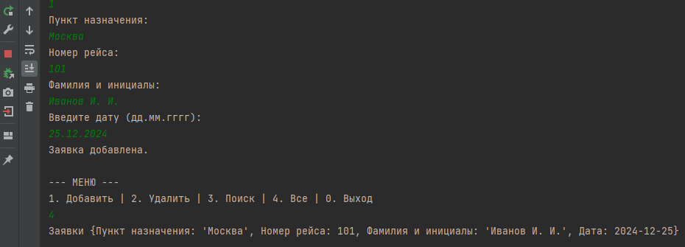
 |  |  |  | 2. Ввести данные. | Рейс: 101 | Заявка сохраняется в памяти.
 |  |  |  |  | Фамилия: Иванов
 |  |  |  |  | Инициалы: И.И.
 |  |  |  |  | Дата: 25.12.2024
2 | Добавление заявки | TC-002: Попытка добавить заявку с некорректной датой | Приложение запущено, меню отображается. | 1. Выбрать “1”. | Пункт: Казань | Программа сообщает “Неверный формат даты!” и запрашивает дату снова. Новая заявка не добавляется, пока дата не будет корректной. | Программа вывела “Неверный формат даты!” и снова запросила дату. | Pass | 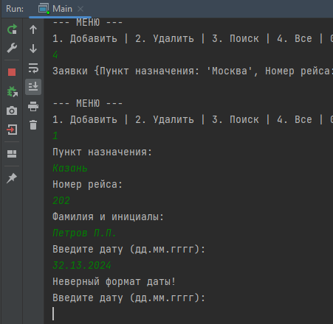
 |  |  |  | 2. Ввести корректные данные, кроме даты. | Рейс: 202
 |  |  |  | 3. Ввести дату в некорректном формате (например, 32.13.2024). | Фамилия: Петров
 |  |  |  |  | Инициалы: П.П.
 |  |  |  |  | Дата: 32.13.2024
3 | Добавление заявки | TC-003: Попытка добавить заявку с нечисловым номером рейса | Приложение запущено, меню отображается. | 1. Выбрать “1”. | Пункт: Сочи | Программа должна сообщить об ошибке ввода числа и запросить номер рейса снова, не добавляя заявку. | Программа выдала ошибку ввода и запросила номер рейса снова. | Pass | 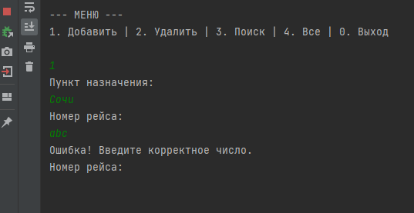
 |  |  |  | 2. Ввести корректные данные, кроме номера рейса. | Рейс: abc
 |  |  |  | 3. Ввести номер рейса как текст (например, “abc”). | …
4 | Поиск (позитив) | TC-004: Поиск существующей заявки по рейсу и дате | Добавлена заявка (например, Рейс: 101, Дата: 25.12.2024). | 1. Выбрать “3” (Поиск). | Рейс: 101 | Программа выводит данные найденной заявки. | Программа вывела данные заявки Иванова И.И. | Pass
 |  |  |  | 2. Ввести номер рейса и дату существующей заявки. | Дата: 25.12.2024
5 | Поиск (негатив) | TC-005: Поиск несуществующей заявки | Приложение запущено, есть заявки в базе. | 1. Выбрать “3” (Поиск). | Рейс: 3 | Программа выводит “Ничего не найдено.” | Программа вывела “Ничего не найдено.” | Pass | 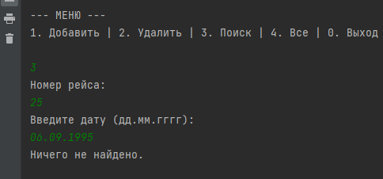
 |  |  |  | 2. Ввести номер рейса или дату, которых нет в базе. | Дата: 06.09.1995
6 | Удаление | TC-006: Успешное удаление заявки по фамилии | Добавлена заявка (например, Иванов И.И.). | 1. Выбрать “2” (Удалить). | Фамилия: Иванов | Программа выводит “Успешно удалено.” и данные удаленной заявки. | Программа вывела “Успешно удалено.” и данные Иванова И.И. | Pass
 |  |  |  | 2. Ввести фамилию существующей заявки.
7 | Удаление | TC-007: Попытка удаления несуществующей заявки | Приложение запущено, есть заявки в базе. | 1. Выбрать “2” (Удалить). | Фамилия: Онегин | Программа выводит “Не найдено.” | Программа вывела “Не найдено.” | Pass
 |  |  |  | 2. Ввести фамилию, которой нет в базе.
8 | Вывод всех | TC-008: Отображение всех заявок (при наличии) | Добавлено несколько заявок. | 1. Выбрать “4” (Все). | - | Все заявки корректно отображаются в консоли. | Все добавленные ранее заявки отобразились корректно. | Pass
9 | Вывод всех | TC-009: Отображение, если заявок нет | Приложение запущено, файл tickets.txt пуст или удален. | 1. Выбрать “4” (Все). | - | Программа выводит “Заявок пока что нет!”. | Программа вывела “Заявок пока что нет!”. | Pass
10 | Сохранение данных (Persistence) | TC-010: Проверка сохранения после перезапуска | Добавлена хотя бы одна заявка. | 1. Добавить заявку (тест TC-001). | (Заявка из TC-001) | Все ранее добавленные заявки отображаются в списке. | Заявка Иванова И.И. присутствует после перезапуска. | Pass | 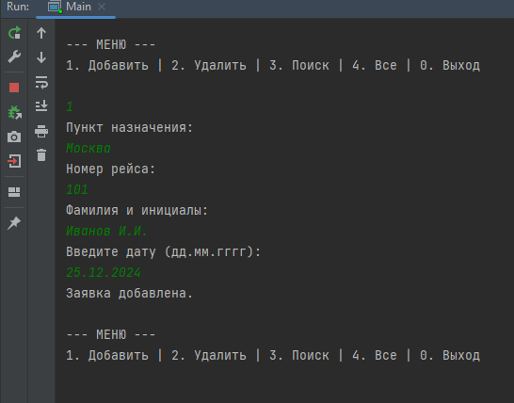
 |  |  |  | 2. Закрыть программу.
 |  |  |  | 3. Перезапустить программу.
 |  |  |  | 4. Выбрать “4” (Все).
11 | Сохранение данных (Persistence) | TC-011: Проверка удаления после перезапуска | Добавлена и удалена заявка. | 1. Добавить заявку (тест TC-001). | (Заявка, которая была добавлена и удалена) | Удаленная заявка НЕ отображается в списке. | Удаленная заявка не отображается. | Pass | 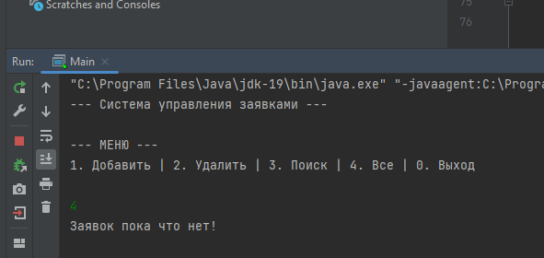
 |  |  |  | 2. Удалить заявку (тест TC-006).
 |  |  |  | 3. Закрыть программу.
 |  |  |  | 4. Перезапустить программу.
 |  |  |  | 5. Выбрать “4” (Все).

